Sheet1
V01
LF5100S 简易规格书 苏州纽特捷光电科技有限公司

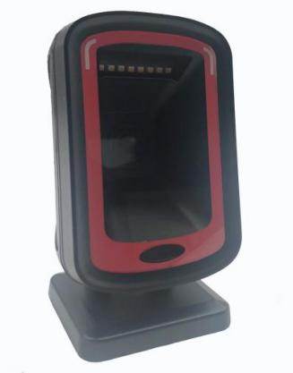
 |  |  |  |  | 平台扫码器
 |  |  |  | Platform Barcode Reader
屏幕解码 ：可以直接解读手机和电脑屏幕上的条形码
 |  | 纸质解码 ：采用 NTFAST 解码算法高速精准解读各类条码
解码能力 ：手机和纸质都可以扫描（灯光不闪烁） 其他功能 ：支持 Linux 下直传中文
 | Newtologic
LF5100S
简易规格书
V01 Newtologic
 |  |  |  |  | 平台扫码器
 |  |  |  | Platform Barcode Reader
物理特性/Physical Characteristics
尺寸 Dimensions： 65.2mm x 96mm x 162.5mm |  |  | 重量 Weight： 306.5g
电压 Voltage：5V±5% |  |  | 开机电流 Starting Current：240mA
待机电流 Stand-by Current：190mA 性能指标/Performance Characteristics |  |  | 工作电流 Work Current： 210mA
传感器像素 Image (Pixels) ：640 pixels (H) x 480 pixels (V)
光源 Light Source： Red color LED
视场角 Field of View： 39° (H) X29° (V)
旋转倾斜偏转 Roll / Pitch / Yaw： 360°, ±65° , ±65°
打印对比度 Print Contrast： 20% minimum reflective difference
接口支持 Interfaces Supported ：USB
移动速度 Movement Speed ：0.4m/s 解码能力/Symbology Decode Capability
一维条码/1-D: Coda bar、Code 39、Code 32 Pharmaceutical (PARAF)、Interleaved 2 of 5、NEC 2 of 5、Code 93、Straight 2 of 5 Industial、 Straight 2 of 5 IATA ，Matrix 2 of 5 ，Code 11、 Code 128、 GS1-128、 UPC-A、 UPC-E、 EAN/JAN-8、 EAN/JAN-13、 MSI、 GS1 DataBar Omnidirectional、 GS1 DataBar Limited、 GS1 DataBar Expanded、 China Post(Hong Kong 2 of 5)、 Korea Post.
二维条码/2-D: Code block A、 Code block F、 PDF417、 Micro PDF417、GS1 Composite Codes、QR Code、 Data Matrix、 MaxiCode、Aztec、 HANXIN.
用户环境参数/User Environment
工作温度 Operating Temperature： -20°C to 60°C
存储温度 Storage Temperature： -30°C to 70°C
湿度 Humidity：5% to 95% relative hum idity,non-condensing
抗震性 Shock Specifications： Designed to withstand 1.2m(5’) drops
环境光免疫 Ambient Light Immunity：0-100,000 Lux. 解码范围/Decode Ranges
Code39(5mil) ：2-8cm
Code39(13mil) ：4.5-22cm
UPC-A(13mil) ：4-15cm
支付宝支付码(QR 3*3) ：1-45cm Performance may be impacted by bar code quality and environmental conditions

LF5100S
简易规格书
电话:0512-86860596 E-mail:sales@newtologic.com URL:www.newtologic.com 地址：苏州工业园区东富路 45 号联创产业园 2 幢 4 楼
 | V01 Newtologic
 |  |  |  |  | 平台扫码器
 |  |  |  | Platform Barcode Reader
 | 外观尺寸（单位 ：毫米）/ Dimension （ unit: mm ）
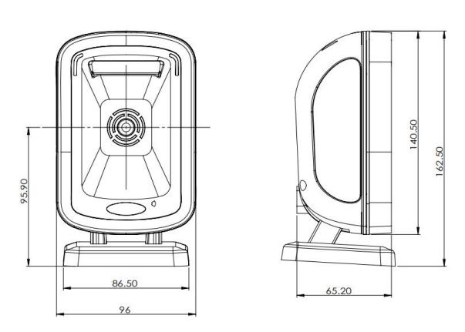
电话:0512-86860596 E-mail:sales@newtologic.com URL:www.newtologic.com 地址：苏州工业园区东富路 45 号联创产业园 2 幢 4 楼

Sheet1 (2)
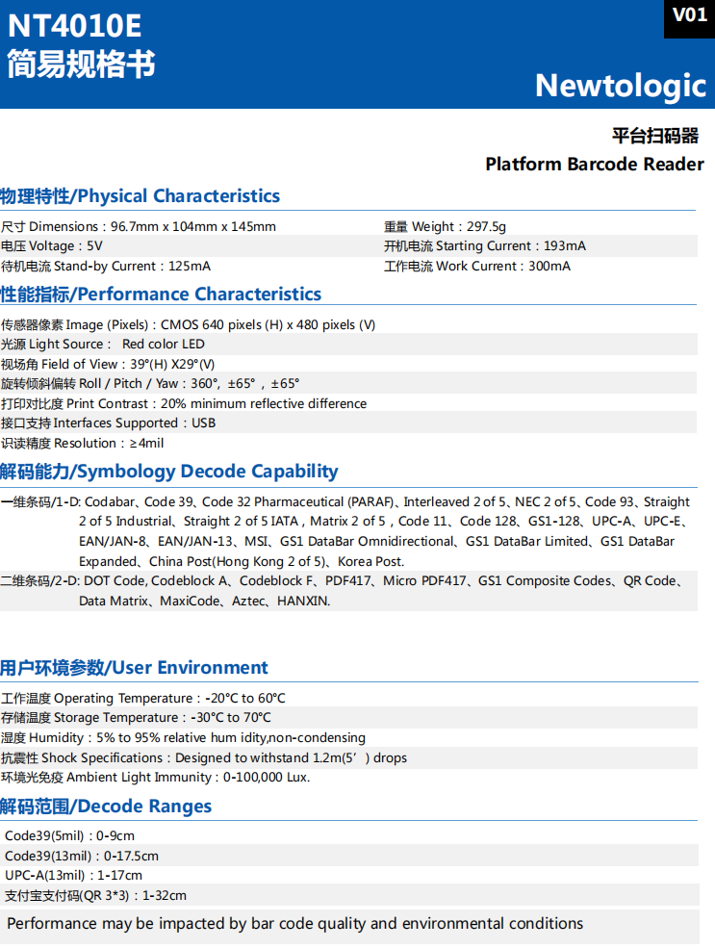
屏幕解码 : 可以直接解读手机和电脑屏幕上的条形码 纸质解码 : 采用 NTFAST 解码算法高速精准解读各类条码 解码能力 : 手机和纸质都可以扫描 (灯光不闪烁） 其他功能 : 支持 Linux 下直传中文 •Screen decoding: can directly decode barcodes on mobile phones and computer screens •Paper decoding: uses NTFAST decoding algorithm to accurately decode various barcodes at high speed •Decoding capability: can scan both mobile phones and paper (light does not flicker) •Other functions: supports direct transmission of Chinese under Linux

Product Name: Platform Barcode Reader
Model Name: IBC-4010
Physical Characteristics
Dimensions: 96.7mm x 104mm x 145mm
Weight: 297.5g
Voltage: 5V
Starting Current: 193mA
Stand-by Current: 125mA
Work Current: 300mA
Performance Characteristics
Image (Pixels) : 640 pixels (H) x 480 pixels (V)
Light Source: Red color LED
Field of View: 39° (H) X29° (V)
Roll / Pitch / Yaw: 360°, ±65° , ±65°
Print Contrast: 20% minimum reflective difference
Interfaces Supported : USB
Resolution: ≥4mil
Symbology Decode Capability
1D: Coda bar, Code 39, Code 32 Pharmaceutical (PARAF), Interleaved 2 of 5, NEC 2 of 5, Code 93, Straight 2 of 5 Industial, Straight 2 of 5 IATA, Matrix 2 of 5 ，Code 11, Code 128, GS1-128, UPC-A, UPC-E, EAN/JAN-8, EAN/JAN-13, MSI, GS1 DataBar Omnidirectional, GS1 DataBar Limited, GS1 DataBar Expanded, China Post (Hong Kong 2 of 5), Korea Post. 2D: Code block A, Code block F, PDF417, Micro PDF417, GS1 Composite Codes, QR Code, Data Matrix, MaxiCode, Aztec, HANXIN.
User Environment
Operating Temperature: -20°C to 60°C
Storage Temperature: -30°C to 70°C
Humidity: 5% to 95% relative hum idity,non-condensing
Shock Specifications: Designed to withstand 1.2m (5’) drops
Ambient Light Immunity: 0-100,000 Lux.
Decode Ranges
Code39 (5mil) : 0-9cm
Code39 (13mil) : 0-17.5cm
UPC-A (13mil) : 1-17cm
Alipay payment code (QR 3*3) : 1-32cm
Performance may be impacted by bar code quality and environmental conditions

